4.F.MortProp_CVC_H_26
FUENTE | Fuente: Estadística de defunciones según la causa de muerte, INE.
ELABORACION | Elaboración: Unidad Técnica de Informe de Estado de Salud y Registros.
TIT LARGO | Mortalidad proporcional por enfermedades del sistema circulatorio, por principales enfermedades, en hombres. Comunidad de Madrid, 2024
TIT CORTO | Mortalidad proporcional por enfermedades del sistema circulatorio. Comunidad de Madrid, 2024

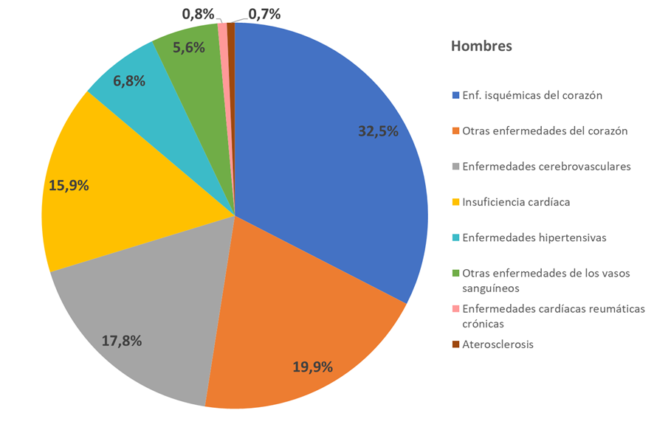

 | DATOS

 | Defunciones | 2024
 |  | Hombres
 | Enf. isquémicas del corazón | 1772
 | Otras enfermedades del corazón | 1085
 | Enfermedades cerebrovasculares | 969
 | Insuficiencia cardíaca | 865
 | Enfermedades hipertensivas | 369
 | Otras enfermedades de los vasos sanguíneos | 306
 | Enfermedades cardíacas reumáticas crónicas | 42
 | Aterosclerosis | 36

